業務フロー
システム名 |  |  | システム種別 |  | 基本設計書 |  | 作成者 | 作成日 | 更新者 | 更新日 | 版数
POSサーバー |  |  | POSサーバ |  |  |  | TuyenNH | 2023-06-07 | TuyenNH | 2024-07-17 | 0.33

機能カテゴリー |  | 05_セットマッチ設定 |  | 項目 |  | 概要設計 | 業務フロー

 | ●1_自動釣銭機

●●
画面表示
●●
モーダル表示

●●
処理機能
本来なら、処理内で分岐もあるとは思いますが、今回は、分岐処理についても、一括で処理機能と定義しています。
●●
音声ファイル

 | ●1_レジ周辺機器

セカンドディスプレイ
●●
セカンドディスプレイ画面表示
スキャナー
●●
スキャナー

スキャナー
自動釣銭機
●●
自動釣銭機
プリンター
●●

磁気カードリーダー
磁気カードリーダー
エフケイシステム 両面双方向読み取り MJR-100

 | ●外部連携

●●
API連携
本来ならDBですが、DBの意味で使用しています。
●●
他の機能への連携

●●
端末内DB
設定関連などのDB
最新
ボタン名

最新
分岐・判定

●●
他の機能への連携

指摘履歴資料補足1
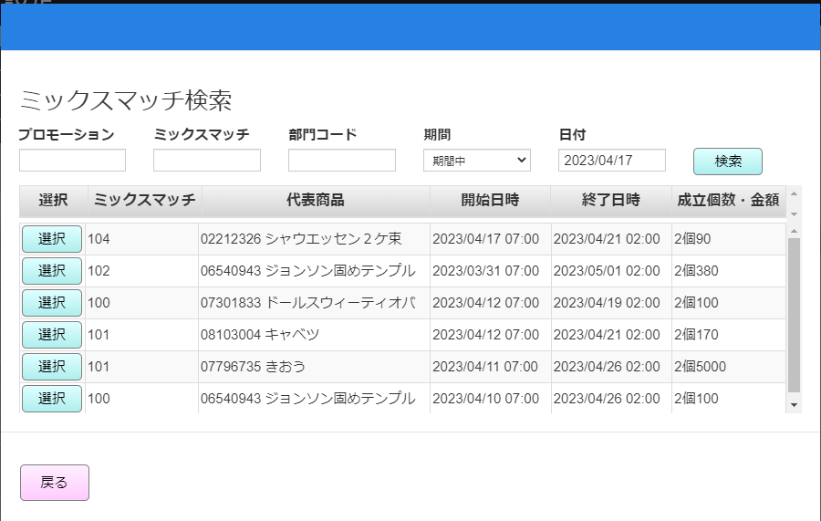

プロモーションコードを追加

機能概要
システム名 |  |  | システム種別 |  | 基本設計書 |  | 作成者 | 作成日 | 更新者 | 更新日 | 版数
POSサーバー |  |  | POSサーバ |  |  |  | TuyenNH | 2024-05-02 | TuyenNH | 2024-07-17 | 0.33

機能カテゴリ |  | 05_セットマッチ設定 |  | 項目 |  | 概要設計 | 機能概要

X1_メニュー機能
 | 05_セットマッチ設定
 |  |  |  |  |  |  |  |  |  |  |  | 1
 |  |  |  |  |  |  |  |  |  |  |  | 2
 |  |  |  |  |  |  |  |  |  |  |  | 3
 |  |  |  |  |  |  |  |  |  |  |  | 4
 |  |  |  |  |  |  |  |  |  |  |  | 5
05 ミックスマッチ設定
 |  |  |  |  |  |  |  |  |  |  |  | 6
 |  |  |  |  |  |  |  |  |  |  |  | 7
 |  |  |  |  |  |  |  |  |  |  |  | 8
 |  |  |  |  |  |  |  |  |  |  |  | 9
 |  |  |  |  |  |  |  |  |  |  |  | 10
SC0105
ミックスマッチ設定画面
 |  |  |  |  |  |  |  |  |  |  |  | 11
 |  |  |  |  |  |  |  |  |  |  |  | 12
 |  |  |  |  |  |  |  |  |  |  |  | 13
 |  |  |  |  |  |  |  |  |  |  |  | 14
 |  |  |  |  |  |  |  |  |  |  |  | 15
店舗情報をタッチすると共通機能を実行する。
各ユーザーのstoreIdに基づいて、各店舗に該当する店舗一覧を取得する。
storeId = 09999の場合、全ての店舗一覧を取得する。
 |  |  |  |  |  |  |  |  |  |  |  | 16
画面初期化
店舗情報（ヘッダー）
 |  |  |  |  |  |  |  |  |  |  |  | 17
 |  |  |  |  |  |  |  |  |  |  |  | 18
 |  |  |  |  |  |  |  |  |  |  |  | 19
 |  |  |  |  |  |  |  |  |  |  |  | 20
 |  |  |  |  |  |  |  |  |  |  |  | 21
店舗一覧表示モダール
1つの店舗のみ選択可能。
顧客が選択した店舗を保存する。SC0501_ミックスマッチ設定画面に戻ると、観客が選択した店舗を表示する。SCX0101_メインメニュー画面に戻ると、顧客が選択した店舗をクリアする。
 |  |  |  |  |  |  |  |  |  |  |  | 22
MD0101
店舗一覧モダール
 |  |  |  |  |  |  |  |  |  |  |  | 23
 |  |  |  |  |  |  |  |  |  |  |  | 24
 |  |  |  |  |  |  |  |  |  |  |  | 25
 |  |  |  |  |  |  |  |  |  |  |  | 26
 |  |  |  |  |  |  |  |  |  |  |  | 27
 |  |  |  |  |  |  |  |  |  |  |  | 28
・「決定」ボタン：MD0101_店舗一覧モダールでユーザーが選択したstoreIdを使用してSC0501_ミックスマッチ設定画面の機能を実行する。
・「取消」ボタン：モダールを閉じてSCX101_メインメニュー画面に戻る。
 |  |  |  |  |  |  |  |  |  |  |  | 29
決定
取消
 |  |  |  |  |  |  |  |  |  |  |  | 30
 |  |  |  |  |  |  |  |  |  |  |  | 31
 |  |  |  |  |  |  |  |  |  |  |  | 32
05
 |  |  |  |  |  |  |  |  |  |  |  | 33
▪ 画面初期化の場合
・以下のボタンが無効になる。「新規」、「F04:クリア」、「F09: 「確定」, 「F08:商品コード切替」
・「検索」ボタンが有効になる。※プロモーション検索、ミックスマッチ検索
・「汎用マスタ設定」ボタンを有効にする。
・検索条件エリア：プロモーションコードが有効になり、他の項目が無効になる。
・商品情報表示一覧エリアが無効になる。
▪プロモーションコードを入力すると、自動的に検索される。
・プロモーションがない場合：「データが見つかりませんでした。」テキストが表示される。
・プロモーションがある場合、プロモーション名称を埋め込む。
▪ 「新規」ボタン:
・プロモーションコードを入力すると、ボタンが有効になる。
・ミックスマッチ情報を新規作成モードに切り替える。
・自動採番方法で「ミックスマッチコード」項目を新規作成する。
・検索(ミックスマッチ情報)を実行し、値がある場合、「新規」ボタンが無効になる。
▪検索ボタン：
・プロモーションコードを入力しない場合：
+検索ボタンをタッチすると、MD0501_ミックスマッチ一覧モーダルに遷移する。
・プロモーションコードを入力した場合
+ミックスマッチコードを入力せずに検索ボタンをタッチすると、MD0501_ミックスマッチ一覧モーダルに遷移し、プロモーションコードと検索条件を埋め込む。
+ ミックスマッチコードを入力し、検索ボタンをタッチすると、
>ミックスマッチコードが存在している場合、MD0501_ミックスマッチ一覧モーダルに遷移せずに詳細検索結果を表示する。
> ミックスマッチコードが存在していない場合、MD0501_ミックスマッチ一覧モーダルに遷移する。
▪「F08:PLUコード切替」ボタン又は「F08:商品コード切替」ボタン：
・初期表示：「F08:商品コード切替」ボタンが表示され、「商品コード」入力欄が無効になる。
・「F08:商品コード切替」ボタンをタッチすると、
+ボタンが「F08:PLUコード切替」に切り替えられる。
+「PLUコード」入力欄が無効になる。
・「F08:PLUコード切替」ボタンをタッチすると、
+ボタンが「F08:商品コード切替」に切り替えられる。
+ 「商品コード」入力欄が無効になる。
▪会員価格（Ｓ＆G）:
・ 0:扱いなし。ミックスマッチを新規作成する場合、デフォルト値を「0」と表示する。
・1:扱い
▪ 会員価格（カスミカード）:
・0:扱いなし。ミックスマッチを新規作成する場合、デフォルト値を「0」と表示する。
・1:扱い
▪状態:
・0:実施。デフォルト値：「0」。
・1:中止
▪ タイムサービス：
・ 0:通常 => 開始日時から終了日時まで継続的に行われる。
・1:タイムサービス => 毎日開始時刻から終了時刻まで行われる（選択された2日）
▪ミックスマッチ区分：
・ 1:売価 => 売価でミックスマッチを作成する。ミックスマッチを新規作成する場合、デフォルト値を「1」と表示する。
・2:割引 => 割引でミックスマッチを作成する。
・3:値引 => 3:値引 => 値引でミックスマッチを作成する。
▪ミックスマッチオプション
・表示オプション数はMD0502_汎用マスタ設定モーダルの設定によって異なる。オプション1が入力必須。
・MD0502_汎用マスタ設定モーダルの設定情報がない場合、デフォルトで2オプションを表示する。
・ミックスマッチ情報編集の場合：当初、ミックスマッチが5つのオプションを設定し、全ての5つのオプションにデータがある。MD0502_汎用マスタ設定モーダルの設定を2オプションに変更する。SC0105_ミックスマッチ設定画面で[F09: 確定]ボタンをタッチすると、ミックスマッチのオプション 3、4、5 を削除する。
・各オプションの設定情報：
+ 成立個数：
> 数字のみ入力可能（入力値>1）。
>次のオプションの個数は前のオプションよりも大きい値を入力する
+ 成立: +数字のみ入力可能、最大6桁。変更売価を「0」として入力したの場合、「変更売価は0より大きい数字を入力してください。」エラーメッセージを表示する。
+ 会員価格（Ｓ＆G）:
>数字のみ入力可能、最大6桁。
> 「会員価格（Ｓ＆G）」を「0」に設定した場合、項目には「0」を表示し、無効になる。
> 「会員価格（Ｓ＆G）」を「1」に設定した場合、項目にはブランクを表示し、有効になる。変更売価を「0」として入力したの場合、「 変更売価は0より大きい数字を入力してください。」エラーメッセージを表示する。
+ 会員価格（カスミカード）:
>数字のみ入力可能、最大6桁。
> 「会員価格（カスミカード）」「0」に設定した場合、項目には「0」を表示し、無効になる。
>「会員価格（カスミカード）」を「1」に設定した場合、項目にはブランクを表示し、有効になる。変更売価を「0」として入力したの場合、「変更売価は0より大きい数字を入力してください。」エラーメッセージを表示する。
▪商品詳細情報エリアで
・商品を検索するために部門2桁、商品コード6桁、PLUコード13桁入力可能。フォーカスアウト時、ゼロを自動的に補填する。編集モードの場合、これらの3項目の情報は無効になる。
・PLUコードを入力すると、自動検索を実行する。
+商品がない場合、「データが見つかりませんでした。」テキストを表示する。
+ 商品がある場合、以下の商品名称情報を埋め込む。:
商品コード、PLUコード、商品名称、定番売価、現在売価([現在売価]シートをご参照ください。)
▪1つ又は複数商品のミックスマッチを新規作成または編集可能。
・ミックスマッチには1商品のみがある。
成立個数: 2
成立金額: 100
商品: A
=> 2つの商品Aを購入すると、価格が100円になる。
・ミックスマッチには複数商品がある。
成立個数: 2
成立金額: 100
商品: AとB
=> 2つの商品A又は2つの商品B又は1つの商品A+1つの商品Bをを購入すると、価格が100円になる。
▪1ページに少なくとも10件のレコードを表示し、画面上の項目の割り当てによってはさらに多くのレコードを表示でき、最大100ページを表示できる。ページングエリアのボタン：「先頭行」、「最終行」、「▲前頁」、「▼次頁」：[10_概要機能_画面遷移_00_共通.xlsx]ファイルの共通仕様をご参照ください。
▪ミックスマッチ情報がある場合、、以下のボタンを有効にする。「 F09: 確定」
▪特売売価更新時、POSとS&Gにも更新する必要がある。
 |  |  |  |  |  |  |  |  |  |  |  | 34 | 仕様変更後の新規レイアウト
 |  |  |  |  |  |  |  |  |  |  |  | 35 |  | 汎用マスタ設定内容で、ミックスマッチ区分が「1:売価」の場合、設定値 = 2で設定する。
SC0105
ミックスマッチ設定画面
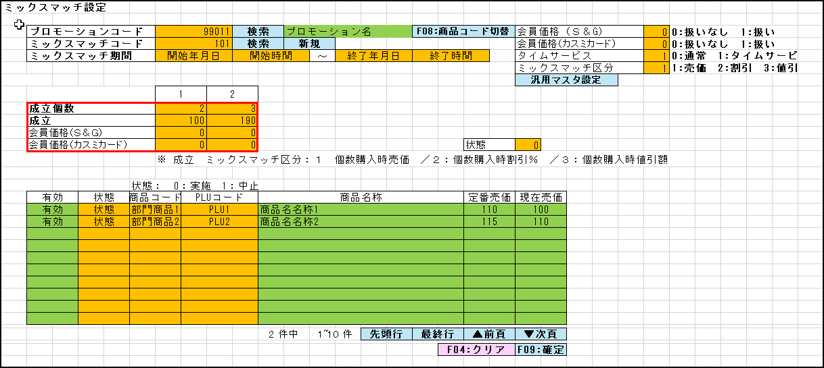
 |  |  |  |  |  |  |  |  |  |  |  | 36
 |  |  |  |  |  |  |  |  |  |  |  | 37
 |  |  |  |  |  |  |  |  |  |  |  | 38
 |  |  |  |  |  |  |  |  |  |  |  | 39
 |  |  |  |  |  |  |  |  |  |  |  | 40
 |  |  |  |  |  |  |  |  |  |  |  | 41
 |  |  |  |  |  |  |  |  |  |  |  | 42
 |  |  |  |  |  |  |  |  |  |  |  | 43
検索（プロモーション）
検索（ミックスマッチ情報）
新規
 |  |  |  |  |  |  |  |  |  |  |  | 44
F08:PLUコード切替
OR
F08:商品コード切替
汎用マスタ設定
 |  |  |  |  |  |  |  |  |  |  |  | 45
 |  |  |  |  |  |  |  |  |  |  |  | 46
 |  |  |  |  |  |  |  |  |  |  |  | 47
5.1
5.2
5.3
 |  |  |  |  |  |  |  |  |  |  |  | 48
 |  |  |  |  |  |  |  |  |  |  |  | 49
 |  |  |  |  |  |  |  |  |  |  |  | 50
05
FC0107
ミックスマッチ設定（編集）
FC0106
ミックスマッチ設定機能（新規作成）
05
05
 |  |  |  |  |  |  |  |  |  |  |  | 1
 |  |  |  |  |  |  |  |  |  |  |  | 2
 |  |  |  |  |  |  |  |  |  |  |  | 3
 |  |  |  |  |  |  |  |  |  |  |  | 4
 |  |  |  |  |  |  |  |  |  |  |  | 5 |  | 汎用マスタ設定内容で、ミックスマッチ区分が「1:売価」の場合、設定値 = 3で設定する。
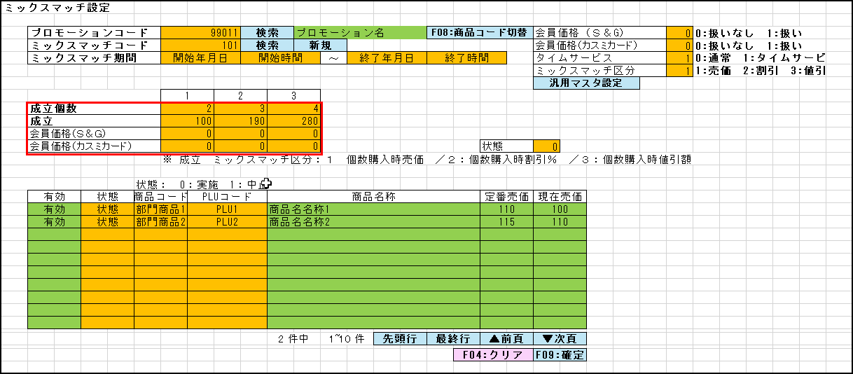
 |  |  |  |  |  |  |  |  |  |  |  | 6
 |  |  |  |  |  |  |  |  |  |  |  | 7
 |  |  |  |  |  |  |  |  |  |  |  | 8
 |  |  |  |  |  |  |  |  |  |  |  | 9
 |  |  |  |  |  |  |  |  |  |  |  | 10
 |  |  |  |  |  |  |  |  |  |  |  | 11
 |  |  |  |  |  |  |  |  |  |  |  | 12
 |  |  |  |  |  |  |  |  |  |  |  | 13
 |  |  |  |  |  |  |  |  |  |  |  | 14
 |  |  |  |  |  |  |  |  |  |  |  | 15
 |  |  |  |  |  |  |  |  |  |  |  | 16
 |  |  |  |  |  |  |  |  |  |  |  | 17
 |  |  |  |  |  |  |  |  |  |  |  | 18
 |  |  |  |  |  |  |  |  |  |  |  | 19
 |  |  |  |  |  |  |  |  |  |  |  | 20
 |  |  |  |  |  |  |  |  |  |  |  | 21
 |  |  |  |  |  |  |  |  |  |  |  | 22
 |  |  |  |  |  |  |  |  |  |  |  | 23
 |  |  |  |  |  |  |  |  |  |  |  | 24
 |  |  |  |  |  |  |  |  |  |  |  | 25
 |  |  |  |  |  |  |  |  |  |  |  | 26 | 古いレイアウト
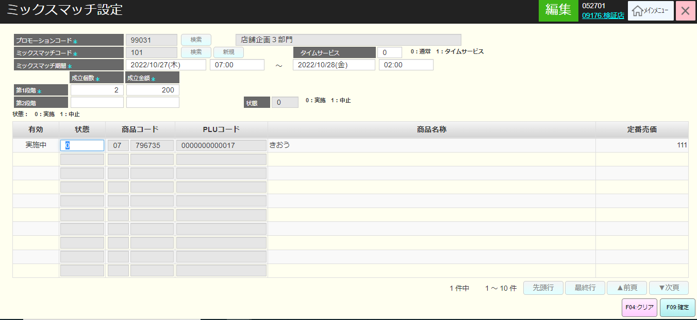
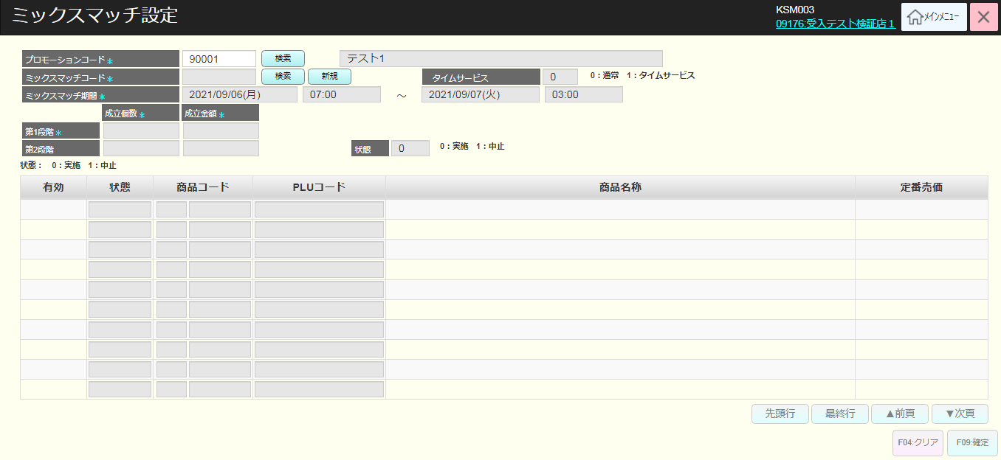
 |  |  |  |  |  |  |  |  |  |  |  | 27
 |  |  |  |  |  |  |  |  |  |  |  | 28
 |  |  |  |  |  |  |  |  |  |  |  | 29
 |  |  |  |  |  |  |  |  |  |  |  | 30
 |  |  |  |  |  |  |  |  |  |  |  | 31
 |  |  |  |  |  |  |  |  |  |  |  | 32
 |  |  |  |  |  |  |  |  |  |  |  | 33
 |  |  |  |  |  |  |  |  |  |  |  | 34
 |  |  |  |  |  |  |  |  |  |  |  | 35
 |  |  |  |  |  |  |  |  |  |  |  | 36
 |  |  |  |  |  |  |  |  |  |  |  | 37
 |  |  |  |  |  |  |  |  |  |  |  | 38
 |  |  |  |  |  |  |  |  |  |  |  | 39
 |  |  |  |  |  |  |  |  |  |  |  | 40
 |  |  |  |  |  |  |  |  |  |  |  | 41
 |  |  |  |  |  |  |  |  |  |  |  | 42
 |  |  |  |  |  |  |  |  |  |  |  | 43
 |  |  |  |  |  |  |  |  |  |  |  | 44
 |  |  |  |  |  |  |  |  |  |  |  | 45
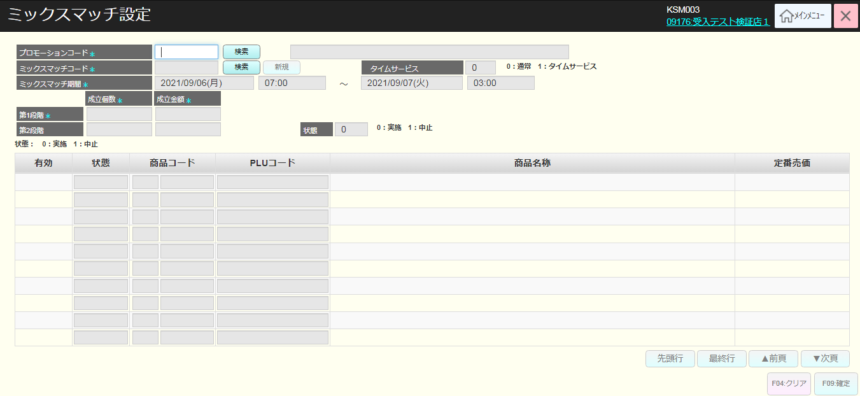
 |  |  |  |  |  |  |  |  |  |  |  | 46
 |  |  |  |  |  |  |  |  |  |  |  | 47
 |  |  |  |  |  |  |  |  |  |  |  | 48
 |  |  |  |  |  |  |  |  |  |  |  | 49
 |  |  |  |  |  |  |  |  |  |  |  | 50
 |  |  |  |  |  |  |  |  |  |  |  | 1
 |  |  |  |  |  |  |  |  |  |  |  | 2
 |  |  |  |  |  |  |  |  |  |  |  | 3
 |  |  |  |  |  |  |  |  |  |  |  | 4
 |  |  |  |  |  |  |  |  |  |  |  | 5
 |  |  |  |  |  |  |  |  |  |  |  | 6
 |  |  |  |  |  |  |  |  |  |  |  | 7
 |  |  |  |  |  |  |  |  |  |  |  | 8
 |  |  |  |  |  |  |  |  |  |  |  | 9
 |  |  |  |  |  |  |  |  |  |  |  | 10
 |  |  |  |  |  |  |  |  |  |  |  | 11
 |  |  |  |  |  |  |  |  |  |  |  | 12
 |  |  |  |  |  |  |  |  |  |  |  | 13
 |  |  |  |  |  |  |  |  |  |  |  | 14
 |  |  |  |  |  |  |  |  |  |  |  | 15
 |  |  |  |  |  |  |  |  |  |  |  | 16
 |  |  |  |  |  |  |  |  |  |  |  | 17
 |  |  |  |  |  |  |  |  |  |  |  | 18
 |  |  |  |  |  |  |  |  |  |  |  | 19
 |  |  |  |  |  |  |  |  |  |  |  | 20
 |  |  |  |  |  |  |  |  |  |  |  | 21
 |  |  |  |  |  |  |  |  |  |  |  | 22
 |  |  |  |  |  |  |  |  |  |  |  | 23
 |  |  |  |  |  |  |  |  |  |  |  | 24
 |  |  |  |  |  |  |  |  |  |  |  | 25
 |  |  |  |  |  |  |  |  |  |  |  | 26
 |  |  |  |  |  |  |  |  |  |  |  | 27
 |  |  |  |  |  |  |  |  |  |  |  | 28
 |  |  |  |  |  |  |  |  |  |  |  | 29
 |  |  |  |  |  |  |  |  |  |  |  | 30
 |  |  |  |  |  |  |  |  |  |  |  | 31
 |  |  |  |  |  |  |  |  |  |  |  | 32
 |  |  |  |  |  |  |  |  |  |  |  | 33
 |  |  |  |  |  |  |  |  |  |  |  | 34
 |  |  |  |  |  |  |  |  |  |  |  | 35
 |  |  |  |  |  |  |  |  |  |  |  | 36
 |  |  |  |  |  |  |  |  |  |  |  | 37
 |  |  |  |  |  |  |  |  |  |  |  | 38
 |  |  |  |  |  |  |  |  |  |  |  | 39
 |  |  |  |  |  |  |  |  |  |  |  | 40
 |  |  |  |  |  |  |  |  |  |  |  | 41
 |  |  |  |  |  |  |  |  |  |  |  | 42
 |  |  |  |  |  |  |  |  |  |  |  | 43
 |  |  |  |  |  |  |  |  |  |  |  | 44
 |  |  |  |  |  |  |  |  |  |  |  | 45
 |  |  |  |  |  |  |  |  |  |  |  | 46
 |  |  |  |  |  |  |  |  |  |  |  | 47
 |  |  |  |  |  |  |  |  |  |  |  | 48
 |  |  |  |  |  |  |  |  |  |  |  | 49
 |  |  |  |  |  |  |  |  |  |  |  | 50
 |  |  |  |  |  |  |  |  |  |  |  | 1
 |  |  |  |  |  |  |  |  |  |  |  | 2
 |  |  |  |  |  |  |  |  |  |  |  | 3
 |  |  |  |  |  |  |  |  |  |  |  | 4
 |  |  |  |  |  |  |  |  |  |  |  | 5
 |  |  |  |  |  |  |  |  |  |  |  | 6
 |  |  |  |  |  |  |  |  |  |  |  | 7
 |  |  |  |  |  |  |  |  |  |  |  | 8
 |  |  |  |  |  |  |  |  |  |  |  | 9
 |  |  |  |  |  |  |  |  |  |  |  | 10
 |  |  |  |  |  |  |  |  |  |  |  | 11
 |  |  |  |  |  |  |  |  |  |  |  | 12
 |  |  |  |  |  |  |  |  |  |  |  | 13
 |  |  |  |  |  |  |  |  |  |  |  | 14
 |  |  |  |  |  |  |  |  |  |  |  | 15
 |  |  |  |  |  |  |  |  |  |  |  | 16
 |  |  |  |  |  |  |  |  |  |  |  | 17
フロー01_商品管理をご参照ください。
 |  |  |  |  |  |  |  |  |  |  |  | 18
 |  |  |  |  |  |  |  |  |  |  |  | 19
 |  |  |  |  |  |  |  |  |  |  |  | 20
 |  |  |  |  |  |  |  |  |  |  |  | 21
 | プロモーション情報検索機能 |  |  |  |  |  |  |  |  |  |  | 22
 |  |  |  |  |  |  |  |  |  |  |  | 23
5.1
▪モダールのヘッダーには以下の商品情報が表示されない。商品コード(部門コード2桁+商品コード6桁), PLUコード、定番売価 （SC0501_ミックスマッチ設定画面では、複数の商品のミックスマッチを新規作成又は更新するため）
▪他のモダールロジックは「フロー01_商品管理」の「FC0106_ミックスマッチ設定（新規）」をご参照ください。
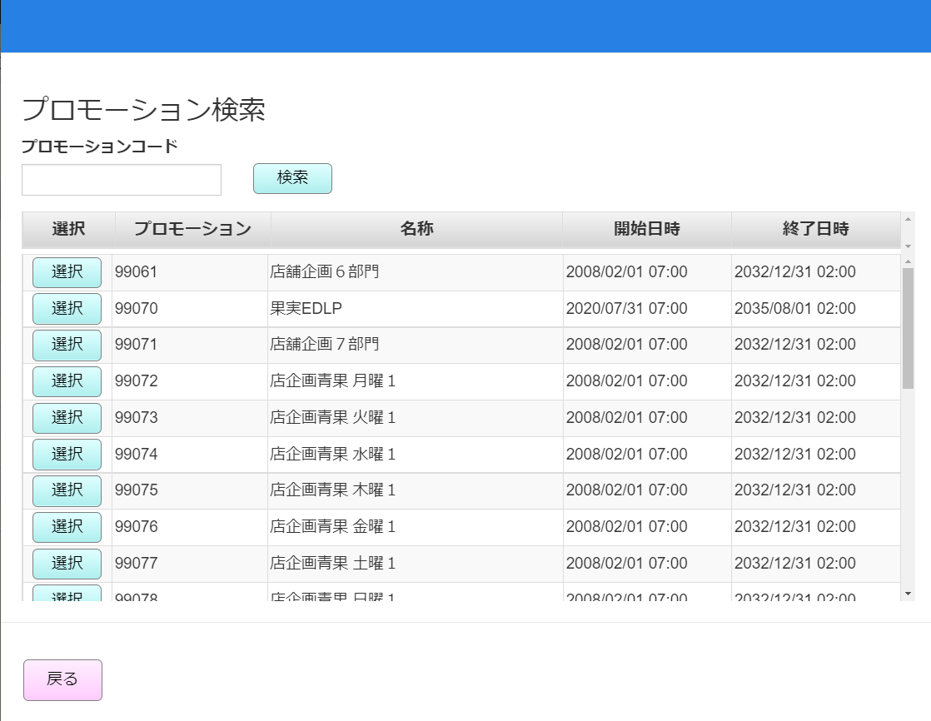
 |  |  |  |  |  |  |  |  |  |  |  | 24
 |  |  |  |  |  |  |  |  |  |  |  | 25
MD0103
プロモーション一覧モーダル
 |  |  |  |  |  |  |  |  |  |  |  | 26
 |  |  |  |  |  |  |  |  |  |  |  | 27
 |  |  |  |  |  |  |  |  |  |  |  | 28
 |  |  |  |  |  |  |  |  |  |  |  | 29
 |  |  |  |  |  |  |  |  |  |  |  | 30
 |  |  |  |  |  |  |  |  |  |  |  | 31
 |  |  |  |  |  |  |  |  |  |  |  | 32
 |  |  |  |  |  |  |  |  |  |  |  | 33
選択
戻る
 |  |  |  |  |  |  |  |  |  |  |  | 34
検索
 |  |  |  |  |  |  |  |  |  |  |  | 35
 |  |  |  |  |  |  |  |  |  |  |  | 36
KN0105
プロモーション一覧取得機能
AP0105
プロモーション一覧取得
 |  |  |  |  |  |  |  |  |  |  |  | 37
 |  |  |  |  |  |  |  |  |  |  |  | 38
 |  |  |  |  |  |  |  |  |  |  |  | 39
05
 |  |  |  |  |  |  |  |  |  |  |  | 40
▪ プロモーションコードの検索項目の形式が不正の場合：
‣数字ではないコードを入力した場合、「プロモーションコードは数字を入力してください。」が表示される。
‣5桁より大きいコードを入力した場合、「プロモーションコードの長さは5桁以下にしてくださ い。」が表示される。
 |  |  |  |  |  |  |  |  |  |  |  | 41
 |  |  |  |  |  |  |  |  |  |  |  | 42
 |  |  |  |  |  |  |  |  |  |  |  | 43
MD_ERROR
検索条件バリデーションチェック
 |  |  |  |  |  |  |  |  |  |  |  | 44
 |  |  |  |  |  |  |  |  |  |  |  | 45
 |  |  |  |  |  |  |  |  |  |  |  | 46
 |  |  |  |  |  |  |  |  |  |  |  | 47
はい
 |  |  |  |  |  |  |  |  |  |  |  | 48
 |  |  |  |  |  |  |  |  |  |  |  | 49
 |  |  |  |  |  |  |  |  |  |  |  | 50
 | ミックスマッチ情報検索機能 |  |  |  |  |  |  |  |  |  |  | 1
 |  |  |  |  |  |  |  |  |  |  |  | 2
5.2
▪初期表示：
・プロモーション：ミックスマッチ検索結果画面で入力された【プロモーション】を表示する。入力されていない場合、ブランクを表示する。
・ミックスマッチ: ブランク
・商品コード: ブランク
・期間 : ブランク
・日時: 現在日
▪ 検索条件:
・【プロモーション】項目: 数値のみ、最大5桁まで入力可能。
・【ミックスマッチ】: 数値のみ、最大3桁まで入力可能。
・【部門コード】: 数値のみ、最大2桁まで入力可能。
・期間には以下の値がある。
①期間中
②開始日
③指定なし
▪検索をタッチすると、入力された検索条件でKN0501_ミックスマッチ一覧取得機能を実行し、検索条件のバリデーションチェックを行う。
・検索条件がバリデーションチェックOKの場合：
+ 満たすデータがある場合、ミックスマッチ一覧 (プロモーションコード、ミックスマッチ、代表商品、開始日時、終了日時、成立個数、金額)を表示し、MD0501_ミックスマッチ一覧モーダルに埋め込む。
+満たすデータがない場合、MD_ERRORを表示する。
・検索条件がバリデーションチェックNGの場合、MD_ERRORを表示する。
▪「選択」をタッチすると、ミックスマッチを選択してSC0501_ミックスマッチ設定画面に戻る。
▪「戻る」をタッチすると、モーダルを閉じる。
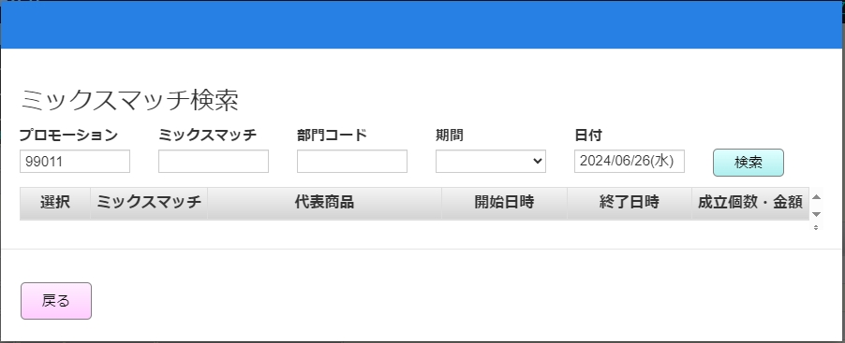
 |  |  |  |  |  |  |  |  |  |  |  | 3
 |  |  |  |  |  |  |  |  |  |  |  | 4
 |  |  |  |  |  |  |  |  |  |  |  | 5
MD0501
ミックスマッチ一覧モダール
 |  |  |  |  |  |  |  |  |  |  |  | 6
 |  |  |  |  |  |  |  |  |  |  |  | 7
 |  |  |  |  |  |  |  |  |  |  |  | 8
 |  |  |  |  |  |  |  |  |  |  |  | 9
 |  |  |  |  |  |  |  |  |  |  |  | 10
 |  |  |  |  |  |  |  |  |  |  |  | 11
 |  |  |  |  |  |  |  |  |  |  |  | 12
 |  |  |  |  |  |  |  |  |  |  |  | 13
選択
戻る
検索
プロモーションコードの追加
 |  |  |  |  |  |  |  |  |  |  |  | 14
 |  |  |  |  |  |  |  |  |  |  |  | 15
 |  |  |  |  |  |  |  |  |  |  |  | 16
KN0501
ミックスマッチ一覧取得機能
AP0501
ミックスマッチ一覧取得
 |  |  |  |  |  |  |  |  |  |  |  | 17
 |  |  |  |  |  |  |  |  |  |  |  | 18
 |  |  |  |  |  |  |  |  |  |  |  | 19
 |  |  |  |  |  |  |  |  |  |  |  | 20
 |  |  |  |  |  |  |  |  |  |  |  | 21
 |  |  |  |  |  |  |  |  |  |  |  | 22
1件
n件
0件
 |  |  |  |  |  |  |  |  |  |  |  | 23
 |  |  |  |  |  |  |  |  |  |  |  | 24
 |  |  |  |  |  |  |  |  |  |  |  | 25
MD_ERROR
検索条件のバリデーションチェック
No data found
 |  |  |  |  |  |  |  |  |  |  |  | 26
 |  |  |  |  |  |  |  |  |  |  |  | 27
05
 |  |  |  |  |  |  |  |  |  |  |  | 28
 |  |  |  |  |  |  |  |  |  |  |  | 29
はい
 |  |  |  |  |  |  |  |  |  |  |  | 30
 |  |  |  |  |  |  |  |  |  |  |  | 31
 |  |  |  |  |  |  |  |  |  |  |  | 32
 |  |  |  |  |  |  |  |  |  |  |  | 33
 |  |  |  |  |  |  |  |  |  |  |  | 34
 |  |  |  |  |  |  |  |  |  |  |  | 35
 |  |  |  |  |  |  |  |  |  |  |  | 36
 |  |  |  |  |  |  |  |  |  |  |  | 37
 |  |  |  |  |  |  |  |  |  |  |  | 38
 |  |  |  |  |  |  |  |  |  |  |  | 39
 |  |  |  |  |  |  |  |  |  |  |  | 40
 |  |  |  |  |  |  |  |  |  |  |  | 41
 |  |  |  |  |  |  |  |  |  |  |  | 42
 |  |  |  |  |  |  |  |  |  |  |  | 43
 |  |  |  |  |  |  |  |  |  |  |  | 44
▪入力された検索項目が満たされている (形式が不正ではない) が、満たすデータがない場合、「データが見つかりませんでした。」が表示される。
▪商品コードの検索項目のバリデーションチェック：
‣数字ではない部門コードを入力した場合、「部門コードは数字を入力してください。」が表示される。
‣2桁より大きい部門コードを入力した場合、「部門コードの長さは2桁以下にしてください。」が表示される。
 |  |  |  |  |  |  |  |  |  |  |  | 45
 |  |  |  |  |  |  |  |  |  |  |  | 46
 |  |  |  |  |  |  |  |  |  |  |  | 47
 |  |  |  |  |  |  |  |  |  |  |  | 48
 |  |  |  |  |  |  |  |  |  |  |  | 49
 |  |  |  |  |  |  |  |  |  |  |  | 50
 |  |  |  |  |  |  |  |  |  |  |  | 1
 |  |  |  |  |  |  |  |  |  |  |  | 2
 |  |  |  |  |  |  |  |  |  |  |  | 3
 |  |  |  |  |  |  |  |  |  |  |  | 4
 |  |  |  |  |  |  |  |  |  |  |  | 5
 |  |  |  |  |  |  |  |  |  |  |  | 6
 |  |  |  |  |  |  |  |  |  |  |  | 7
 | 汎用マスタ設定機能 |  |  |  |  |  |  |  |  |  |  | 8
 |  |  |  |  |  |  |  |  |  |  |  | 9
5.3
 |  |  |  |  |  |  |  |  |  |  |  | 10
▪ 初期表示
・各ミックスマッチ区分の汎用マスタ設定情報を以下のように表示する。
+ 1:売価
+ 2:割引
+ 3:値引
汎用マスタ設定情報がある場合、設定された値を正しく表示する。
汎用マスタ設定情報がない場合、デフォルトの設定値は「2」としてを選択する
▪ モーダル上のアクション
・「戻る」ボタンをタッチすると、変更設定情報が保存されず、SC0105_ミックスマッチ設定画面に戻る。
・「決定」ボタンをタッチすると、変更設定情報を保存し、SC0105_ミックスマッチ設定画面に戻る。SC0105_ミックスマッチ設定画面で変更された汎用マスタ設定のようにミックスマッチオプション数を表示する。
 |  |  |  |  |  |  |  |  |  |  |  | 11
MD0502
汎用マスタ設定モーダル
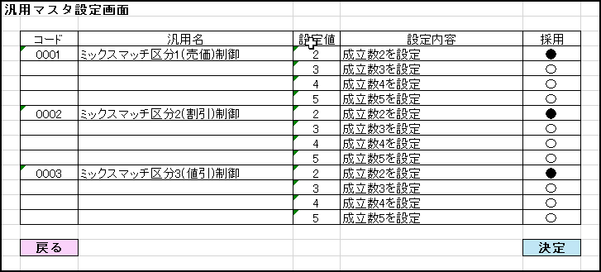
 |  |  |  |  |  |  |  |  |  |  |  | 12
AP0502
汎用マスタ設定情報取得
 |  |  |  |  |  |  |  |  |  |  |  | 13
 |  |  |  |  |  |  |  |  |  |  |  | 14
 |  |  |  |  |  |  |  |  |  |  |  | 15
 |  |  |  |  |  |  |  |  |  |  |  | 16
 |  |  |  |  |  |  |  |  |  |  |  | 17
 |  |  |  |  |  |  |  |  |  |  |  | 18
 |  |  |  |  |  |  |  |  |  |  |  | 19
決定
戻る
 |  |  |  |  |  |  |  |  |  |  |  | 20
 |  |  |  |  |  |  |  |  |  |  |  | 21
 |  |  |  |  |  |  |  |  |  |  |  | 22
05
 |  |  |  |  |  |  |  |  |  |  |  | 23
 |  |  |  |  |  |  |  |  |  |  |  | 24
 |  |  |  |  |  |  |  |  |  |  |  | 25
 |  |  |  |  |  |  |  |  |  |  |  | 26
 |  |  |  |  |  |  |  |  |  |  |  | 27
 |  |  |  |  |  |  |  |  |  |  |  | 28
 |  |  |  |  |  |  |  |  |  |  |  | 29
 |  |  |  |  |  |  |  |  |  |  |  | 30
 |  |  |  |  |  |  |  |  |  |  |  | 31
 |  |  |  |  |  |  |  |  |  |  |  | 32
 |  |  |  |  |  |  |  |  |  |  |  | 33
 |  |  |  |  |  |  |  |  |  |  |  | 34

